Sheet1
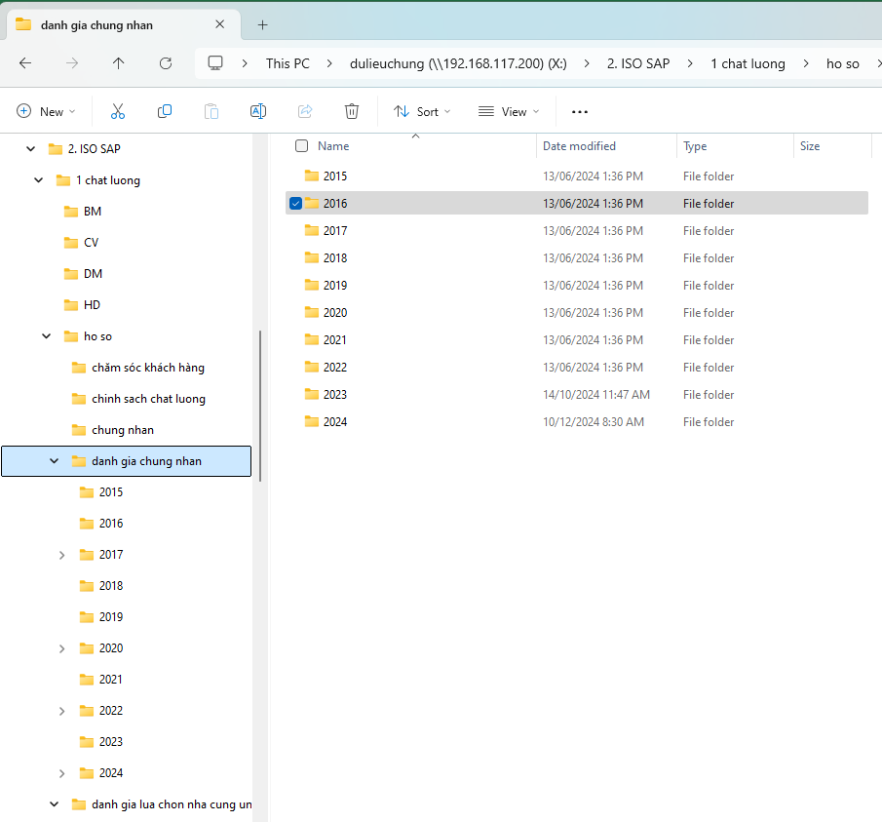
 | Tài khoản Không đăng nhập | xem, không được download
 | Tài khoản đăng nhập | Phân quyền: - xem, - chỉnh, - xóa, - download, - upload
 |  | Word/ excel/ pdf
 |  |  |  | STT | Phòng
 |  |  |  | 1 | Chất lượng
1 | Quy trình |  |  | 2 | Kinh doanh
2 | Mô tả công việc |  |  | 3 | Kỹ thuật
3 | Hướng dẫn công việc |  |  | 4 | Mua hàng
4 | Biểu mẫu |  |  | 5 | Hành chánh nhân sự
5 | Quy định |  |  | 6 | Kho
6 | Danh mục |  |  | 7 | Giao nhận
7 | Hồ sơ | Sổ tay chất lượng
 |  | Tài liệu ngoài
 |  | Chăm sóc khách hàng
 |  | Chính sách chất lượng
 |  | Chứng nhận | 2025
 |  |  | 2024
 |  |  | 2023
 |  |  | 2022
 |  | Đánh giá chứng nhận | 2025
 |  |  | 2024
 |  |  | 2023
 |  |  | 2022
 |  | Đánh giá lựa chọn nhà cung cấp | 2025
 |  |  | 2024
 |  |  | 2023
 |  |  | 2022
 |  | Đánh giá nội bộ | 2025
 |  |  | 2024
 |  |  | 2023
 |  |  | 2022
 |  | Danh mục hồ sơ
 |  | Danh mục tài liệu
 |  | Đào tạo
 |  | Hồ sơ năng lực
 |  | Khiếu naik khách hàng
 |  | Kiểm định
 |  | Phân tích rủi ro
 |  | Sơ đồ tổ chức

